Planilha1
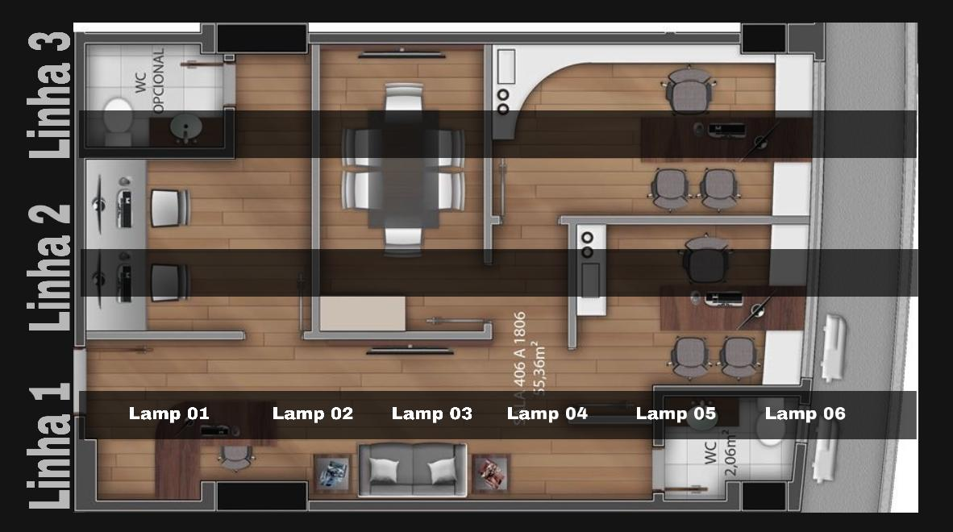
Temperatura

Hora | Temperatura (Cº) | Temperatura Ideal
10:00:00 | 24 | 24
10:30:00 | 23 | 24
11:00:00 | 23.5 | 24
11:30:00 | 25 | 24
12:00:00 | 24.5 | 24
12:30:00 | 26 | 24

Luminosidade
Linha 1-1

Hora | Luminosidade (lux) | Luminosidade ideal
10:00:00 | 300 | 400
10:30:00 | 350 | 400
11:00:00 | 400 | 400
11:30:00 | 400 | 400
12:00:00 | 450 | 400
12:30:00 | 375 | 400

Planilha2
Luminosidade
Hora | Luminosidade (lux) | Luminosidade ideal
10:00:00 | 300 | 400 | Luminosidade Máxima: | 450 | lux
10:30:00 | 350 | 400 | Na hora: | 12:00:00
11:00:00 | 400 | 400
11:30:00 | 400 | 400 | Luminosidade Mínima: | 300 | lux
12:00:00 | 450 | 400 | Na hora: | 10:00:00
12:30:00 | 375 | 400
 |  |  | Média de Lux do dia: | 379 | lux

